说明
一、编码规则
以最终版编码规则为准，8级14位
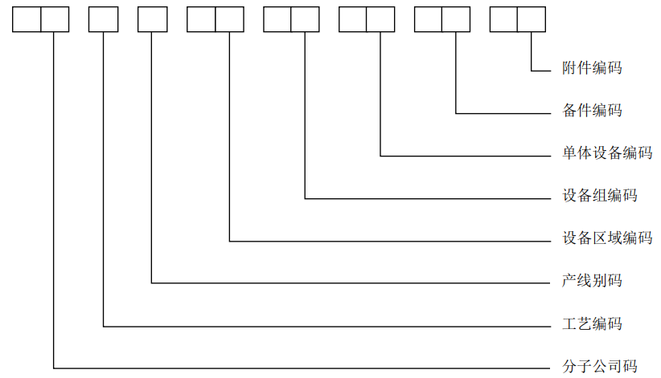

二、编制说明
1、黄色底色部分（设备位置码）必须编码，请在2020.12.20前完成，产线配置不能完全确定的可暂按常规配置执行
2、绑定的物料名称与编码（QR列）可在后续补充
对于存在设备节点的导入行，请在后面补0；如果只为区域则不补0

